029
29号機 異常発生データ(2022年11月)

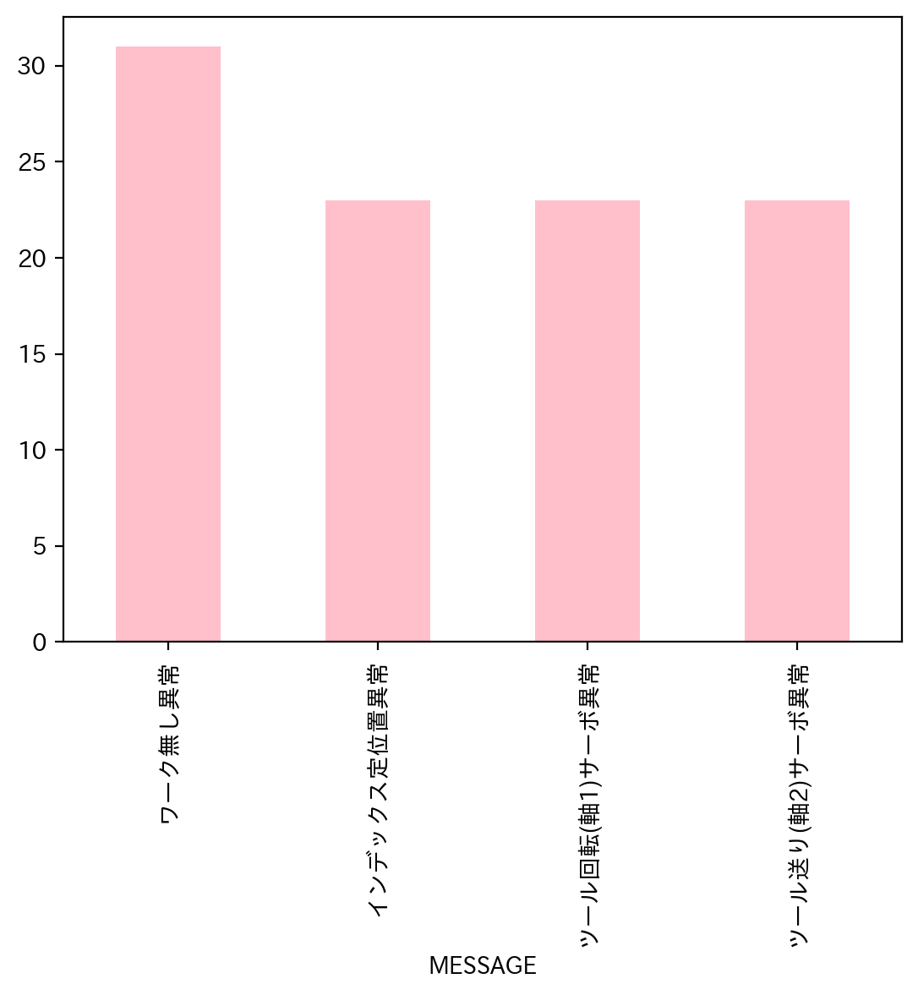
1.全異常データ |  |  | 2.日別発生回数 |  | 3.異常毎の発生回数
日付時間 | AlmNo | アラーム名称 | 日付 | 回数 | アラーム名称 | 合計
11/1/22 | 12 | ワーク無し異常 | 2022-11-01 | 3 | ワーク無し異常 | 31
11/1/22 | 12 | ワーク無し異常 | 2022-11-02 | 9 | インデックス定位置異常 | 23
11/1/22 | 12 | ワーク無し異常 | 2022-11-03 | 5 | ツール回転(軸1)サーボ異常 | 23
11/2/22 | 7 | ツール送り(軸2)サーボ異常 | 2022-11-04 | 0 | ツール送り(軸2)サーボ異常 | 23
11/2/22 | 2 | インデックス定位置異常 | 2022-11-05 | 0
11/2/22 | 6 | ツール回転(軸1)サーボ異常 | 2022-11-06 | 0
11/2/22 | 12 | ワーク無し異常 | 2022-11-07 | 1
11/2/22 | 12 | ワーク無し異常 | 2022-11-08 | 1
11/2/22 | 12 | ワーク無し異常 | 2022-11-09 | 1
11/2/22 | 12 | ワーク無し異常 | 2022-11-10 | 3
11/2/22 | 12 | ワーク無し異常 | 2022-11-11 | 1
11/2/22 | 12 | ワーク無し異常 | 2022-11-12 | 0
11/3/22 | 12 | ワーク無し異常 | 2022-11-13 | 0
11/3/22 | 12 | ワーク無し異常 | 2022-11-14 | 2
11/3/22 | 12 | ワーク無し異常 | 2022-11-15 | 9
11/3/22 | 12 | ワーク無し異常 | 2022-11-16 | 5
11/3/22 | 12 | ワーク無し異常 | 2022-11-17 | 0
11/7/22 | 12 | ワーク無し異常 | 2022-11-18 | 0
11/8/22 | 12 | ワーク無し異常 | 2022-11-19 | 0
11/9/22 | 12 | ワーク無し異常 | 2022-11-20 | 0
11/10/22 | 2 | インデックス定位置異常 | 2022-11-21 | 0
11/10/22 | 6 | ツール回転(軸1)サーボ異常 | 2022-11-22 | 1
11/10/22 | 7 | ツール送り(軸2)サーボ異常 | 2022-11-23 | 16
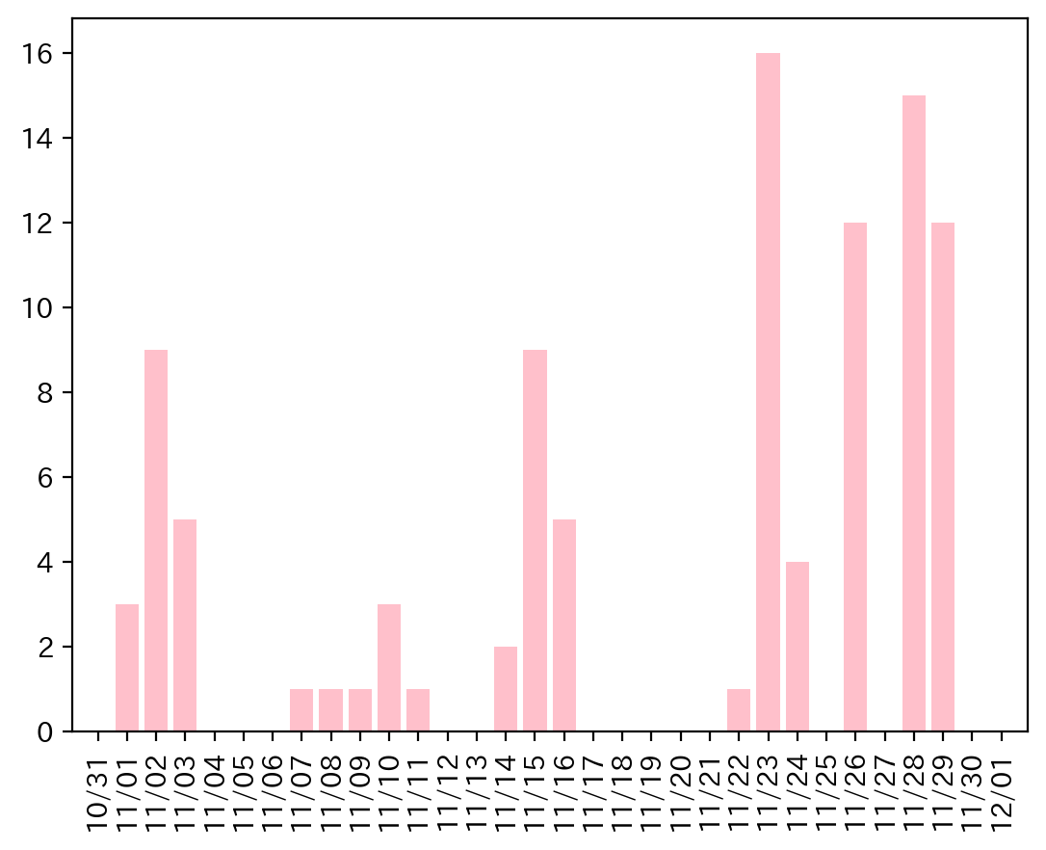
11/11/22 | 12 | ワーク無し異常 | 2022-11-24 | 4
11/14/22 | 12 | ワーク無し異常 | 2022-11-25 | 0
11/14/22 | 12 | ワーク無し異常 | 2022-11-26 | 12
11/15/22 | 6 | ツール回転(軸1)サーボ異常 | 2022-11-27 | 0
11/15/22 | 2 | インデックス定位置異常 | 2022-11-28 | 15
11/15/22 | 7 | ツール送り(軸2)サーボ異常 | 2022-11-29 | 12
11/15/22 | 12 | ワーク無し異常 | 2022-11-30 | 0
11/15/22 | 12 | ワーク無し異常
11/15/22 | 12 | ワーク無し異常
11/15/22 | 12 | ワーク無し異常
11/15/22 | 12 | ワーク無し異常
11/15/22 | 12 | ワーク無し異常
11/16/22 | 12 | ワーク無し異常
11/16/22 | 12 | ワーク無し異常
11/16/22 | 7 | ツール送り(軸2)サーボ異常
11/16/22 | 2 | インデックス定位置異常
11/16/22 | 6 | ツール回転(軸1)サーボ異常
11/22/22 | 12 | ワーク無し異常
11/23/22 | 2 | インデックス定位置異常
11/23/22 | 6 | ツール回転(軸1)サーボ異常
11/23/22 | 7 | ツール送り(軸2)サーボ異常
11/23/22 | 2 | インデックス定位置異常
11/23/22 | 6 | ツール回転(軸1)サーボ異常
11/23/22 | 7 | ツール送り(軸2)サーボ異常
11/23/22 | 2 | インデックス定位置異常
11/23/22 | 6 | ツール回転(軸1)サーボ異常
11/23/22 | 7 | ツール送り(軸2)サーボ異常
11/23/22 | 2 | インデックス定位置異常
11/23/22 | 7 | ツール送り(軸2)サーボ異常
11/23/22 | 6 | ツール回転(軸1)サーボ異常
11/23/22 | 2 | インデックス定位置異常
11/23/22 | 6 | ツール回転(軸1)サーボ異常
11/23/22 | 7 | ツール送り(軸2)サーボ異常
11/23/22 | 12 | ワーク無し異常
11/24/22 | 2 | インデックス定位置異常
11/24/22 | 6 | ツール回転(軸1)サーボ異常
11/24/22 | 7 | ツール送り(軸2)サーボ異常
11/24/22 | 12 | ワーク無し異常
11/26/22 | 2 | インデックス定位置異常
11/26/22 | 6 | ツール回転(軸1)サーボ異常
11/26/22 | 7 | ツール送り(軸2)サーボ異常
11/26/22 | 7 | ツール送り(軸2)サーボ異常
11/26/22 | 2 | インデックス定位置異常
11/26/22 | 6 | ツール回転(軸1)サーボ異常
11/26/22 | 2 | インデックス定位置異常
11/26/22 | 6 | ツール回転(軸1)サーボ異常
11/26/22 | 7 | ツール送り(軸2)サーボ異常
11/26/22 | 2 | インデックス定位置異常
11/26/22 | 6 | ツール回転(軸1)サーボ異常
11/26/22 | 7 | ツール送り(軸2)サーボ異常
11/28/22 | 2 | インデックス定位置異常
11/28/22 | 6 | ツール回転(軸1)サーボ異常
11/28/22 | 7 | ツール送り(軸2)サーボ異常
11/28/22 | 7 | ツール送り(軸2)サーボ異常
11/28/22 | 2 | インデックス定位置異常
11/28/22 | 6 | ツール回転(軸1)サーボ異常
11/28/22 | 2 | インデックス定位置異常
11/28/22 | 6 | ツール回転(軸1)サーボ異常
11/28/22 | 7 | ツール送り(軸2)サーボ異常
11/28/22 | 2 | インデックス定位置異常
11/28/22 | 6 | ツール回転(軸1)サーボ異常
11/28/22 | 7 | ツール送り(軸2)サーボ異常
11/28/22 | 2 | インデックス定位置異常
11/28/22 | 6 | ツール回転(軸1)サーボ異常
11/28/22 | 7 | ツール送り(軸2)サーボ異常
11/29/22 | 7 | ツール送り(軸2)サーボ異常
11/29/22 | 6 | ツール回転(軸1)サーボ異常
11/29/22 | 2 | インデックス定位置異常
11/29/22 | 2 | インデックス定位置異常
11/29/22 | 6 | ツール回転(軸1)サーボ異常
11/29/22 | 7 | ツール送り(軸2)サーボ異常
11/29/22 | 2 | インデックス定位置異常
11/29/22 | 6 | ツール回転(軸1)サーボ異常
11/29/22 | 7 | ツール送り(軸2)サーボ異常
11/29/22 | 2 | インデックス定位置異常
11/29/22 | 6 | ツール回転(軸1)サーボ異常
11/29/22 | 7 | ツール送り(軸2)サーボ異常

034
34号機 異常発生データ(2022年11月)
データ取得日：2023/01/04 11:36:04
1.全異常データ |  |  | 2.日別発生回数 |  | 3.異常毎の発生回数
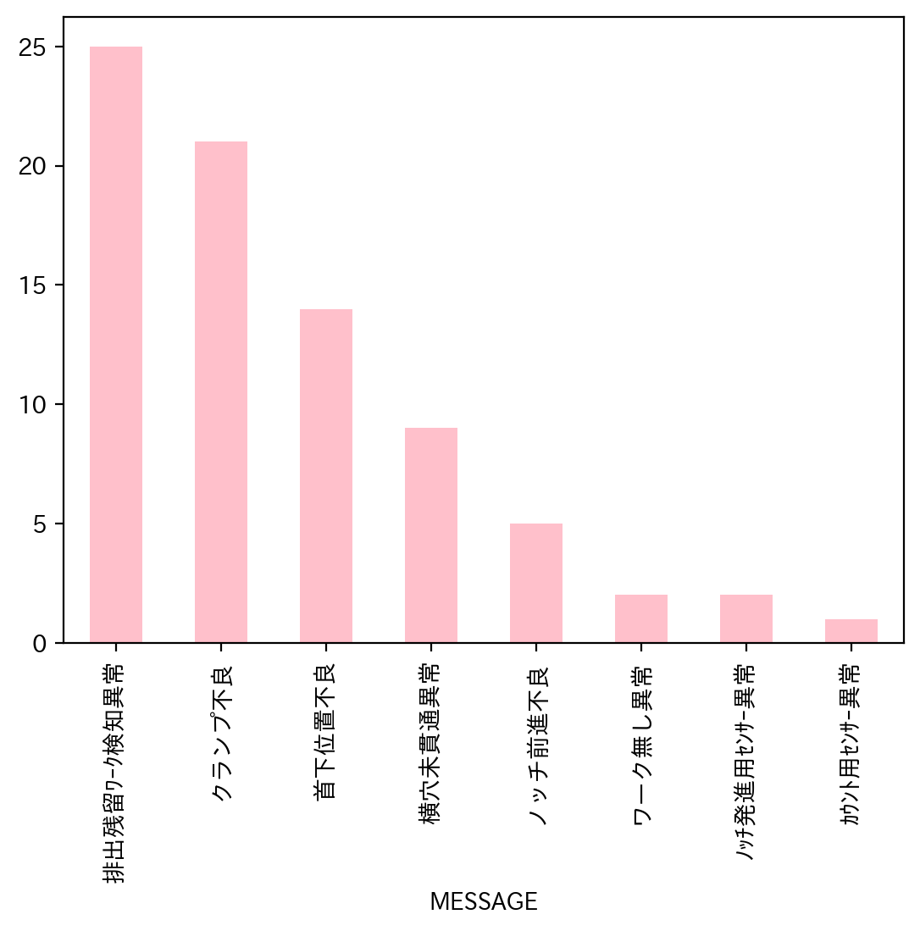
日付時間 | AlmNo | アラーム名称 | 日付 | 回数 | アラーム名称 | 合計
11/1/22 | 48 | 排出残留ﾜｰｸ検知異常 | 2022-11-01 | 19 | 排出残留ﾜｰｸ検知異常 | 25
11/1/22 | 48 | 排出残留ﾜｰｸ検知異常 | 2022-11-02 | 11 | クランプ不良 | 21
11/1/22 | 3 | ノッチ前進不良 | 2022-11-03 | 15 | 首下位置不良 | 14
11/1/22 | 2 | 横穴未貫通異常 | 2022-11-04 | 8 | 横穴未貫通異常 | 9
11/1/22 | 2 | 横穴未貫通異常 | 2022-11-05 | 0 | ノッチ前進不良 | 5
11/1/22 | 2 | 横穴未貫通異常 | 2022-11-06 | 0 | ワーク無し異常 | 2
11/1/22 | 48 | 排出残留ﾜｰｸ検知異常 | 2022-11-07 | 8 | ﾉｯﾁ発進用ｾﾝｻｰ異常 | 2
11/1/22 | 1 | クランプ不良 | 2022-11-08 | 0 | ｶｳﾝﾄ用ｾﾝｻｰ異常 | 1
11/1/22 | 1 | クランプ不良 | 2022-11-09 | 6
11/1/22 | 1 | クランプ不良 | 2022-11-10 | 3
11/1/22 | 4 | 首下位置不良 | 2022-11-11 | 1
11/1/22 | 1 | クランプ不良 | 2022-11-12 | 0
11/1/22 | 48 | 排出残留ﾜｰｸ検知異常 | 2022-11-13 | 0
11/1/22 | 1 | クランプ不良 | 2022-11-14 | 0
11/1/22 | 48 | 排出残留ﾜｰｸ検知異常 | 2022-11-15 | 3
11/1/22 | 1 | クランプ不良 | 2022-11-16 | 1
11/1/22 | 4 | 首下位置不良 | 2022-11-17 | 0
11/1/22 | 1 | クランプ不良 | 2022-11-18 | 4
11/1/22 | 48 | 排出残留ﾜｰｸ検知異常 | 2022-11-19 | 0
11/2/22 | 1 | クランプ不良 | 2022-11-20 | 0
11/2/22 | 48 | 排出残留ﾜｰｸ検知異常 | 2022-11-21 | 0
11/2/22 | 51 | ﾉｯﾁ発進用ｾﾝｻｰ異常 | 2022-11-22 | 0
11/2/22 | 48 | 排出残留ﾜｰｸ検知異常 | 2022-11-23 | 0
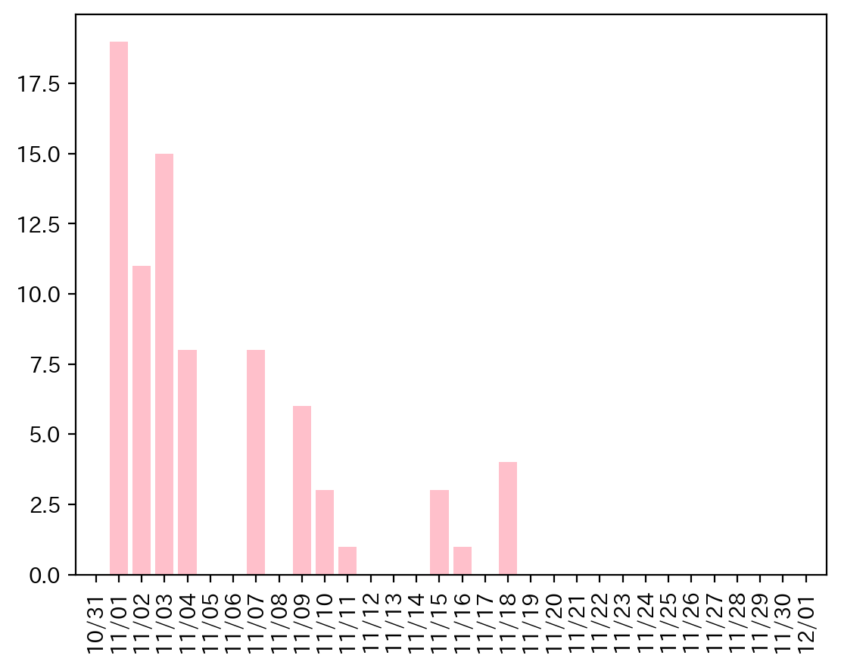
11/2/22 | 48 | 排出残留ﾜｰｸ検知異常 | 2022-11-24 | 0
11/2/22 | 48 | 排出残留ﾜｰｸ検知異常 | 2022-11-25 | 0
11/2/22 | 4 | 首下位置不良 | 2022-11-26 | 0
11/2/22 | 1 | クランプ不良 | 2022-11-27 | 0
11/2/22 | 4 | 首下位置不良 | 2022-11-28 | 0
11/2/22 | 4 | 首下位置不良 | 2022-11-29 | 0
11/2/22 | 48 | 排出残留ﾜｰｸ検知異常 | 2022-11-30 | 0
11/3/22 | 1 | クランプ不良
11/3/22 | 1 | クランプ不良
11/3/22 | 48 | 排出残留ﾜｰｸ検知異常
11/3/22 | 48 | 排出残留ﾜｰｸ検知異常
11/3/22 | 1 | クランプ不良
11/3/22 | 1 | クランプ不良
11/3/22 | 4 | 首下位置不良
11/3/22 | 48 | 排出残留ﾜｰｸ検知異常
11/3/22 | 1 | クランプ不良
11/3/22 | 48 | 排出残留ﾜｰｸ検知異常
11/3/22 | 48 | 排出残留ﾜｰｸ検知異常
11/3/22 | 4 | 首下位置不良
11/3/22 | 48 | 排出残留ﾜｰｸ検知異常
11/3/22 | 48 | 排出残留ﾜｰｸ検知異常
11/3/22 | 48 | 排出残留ﾜｰｸ検知異常
11/4/22 | 1 | クランプ不良
11/4/22 | 48 | 排出残留ﾜｰｸ検知異常
11/4/22 | 1 | クランプ不良
11/4/22 | 1 | クランプ不良
11/4/22 | 48 | 排出残留ﾜｰｸ検知異常
11/4/22 | 48 | 排出残留ﾜｰｸ検知異常
11/4/22 | 4 | 首下位置不良
11/4/22 | 4 | 首下位置不良
11/7/22 | 1 | クランプ不良
11/7/22 | 4 | 首下位置不良
11/7/22 | 1 | クランプ不良
11/7/22 | 1 | クランプ不良
11/7/22 | 4 | 首下位置不良
11/7/22 | 1 | クランプ不良
11/7/22 | 48 | 排出残留ﾜｰｸ検知異常
11/7/22 | 4 | 首下位置不良
11/9/22 | 2 | 横穴未貫通異常
11/9/22 | 4 | 首下位置不良
11/9/22 | 4 | 首下位置不良
11/9/22 | 51 | ﾉｯﾁ発進用ｾﾝｻｰ異常
11/9/22 | 2 | 横穴未貫通異常
11/9/22 | 2 | 横穴未貫通異常
11/10/22 | 3 | ノッチ前進不良
11/10/22 | 3 | ノッチ前進不良
11/10/22 | 3 | ノッチ前進不良
11/11/22 | 48 | 排出残留ﾜｰｸ検知異常
11/15/22 | 34 | ワーク無し異常
11/15/22 | 2 | 横穴未貫通異常
11/15/22 | 2 | 横穴未貫通異常
11/16/22 | 3 | ノッチ前進不良
11/18/22 | 2 | 横穴未貫通異常
11/18/22 | 48 | 排出残留ﾜｰｸ検知異常
11/18/22 | 34 | ワーク無し異常
11/18/22 | 54 | ｶｳﾝﾄ用ｾﾝｻｰ異常

035
35号機 異常発生データ(2022年11月)

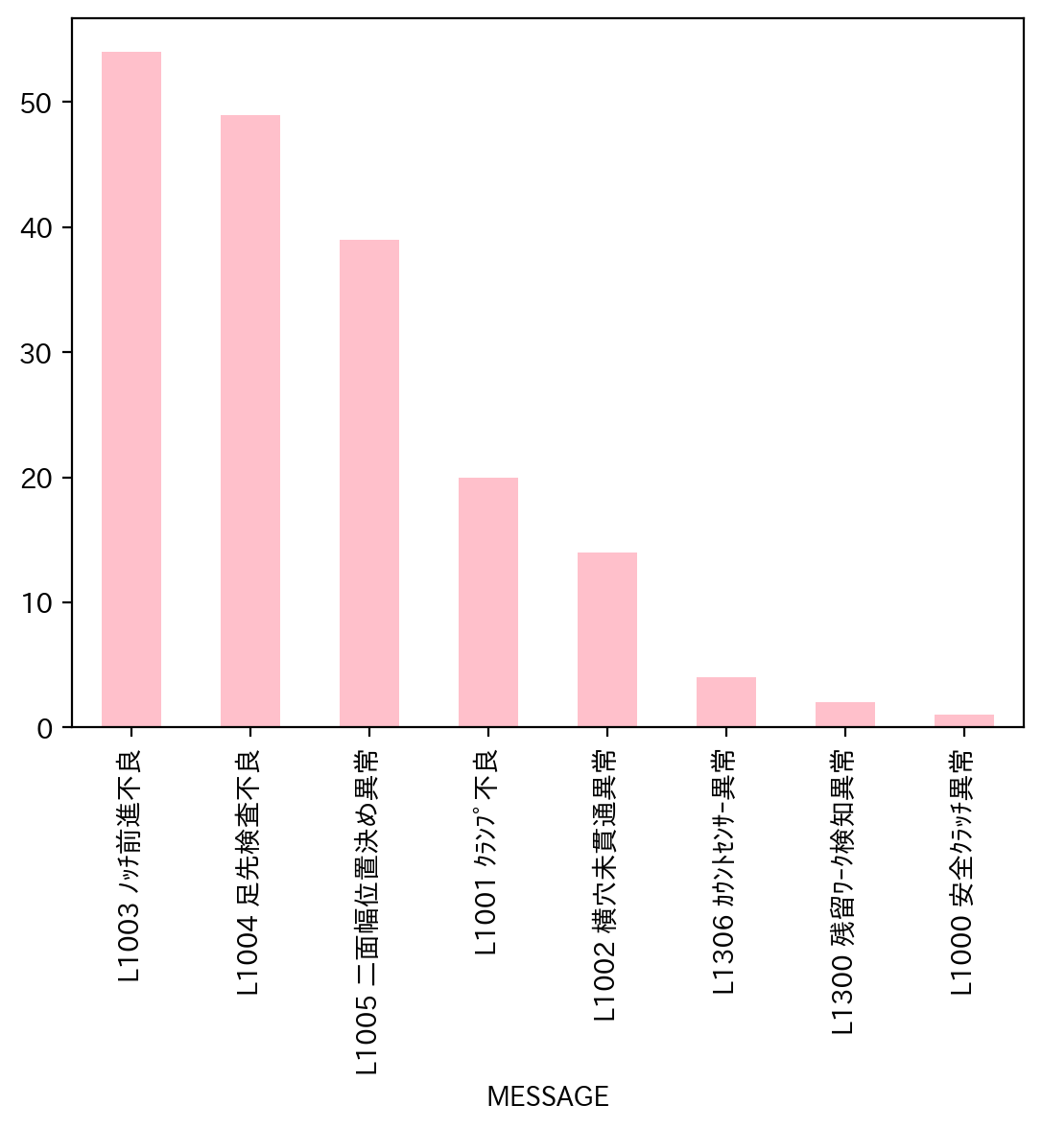
1.全異常データ |  |  | 2.日別発生回数 |  | 3.異常毎の発生回数
日付時間 | AlmNo | アラーム名称 | 日付 | 回数 | アラーム名称 | 合計
11/4/22 | 48 | L1300 残留ﾜｰｸ検知異常 | 2022-11-01 | 0 | L1003 ﾉｯﾁ前進不良 | 54
11/4/22 | 5 | L1005 二面幅位置決め異常 | 2022-11-02 | 0 | L1004 足先検査不良 | 49
11/4/22 | 4 | L1004 足先検査不良 | 2022-11-03 | 0 | L1005 二面幅位置決め異常 | 39
11/4/22 | 4 | L1004 足先検査不良 | 2022-11-04 | 8 | L1001 ｸﾗﾝﾌﾟ不良 | 20
11/4/22 | 4 | L1004 足先検査不良 | 2022-11-05 | 0 | L1002 横穴未貫通異常 | 14
11/4/22 | 3 | L1003 ﾉｯﾁ前進不良 | 2022-11-06 | 0 | L1306 ｶｳﾝﾄｾﾝｻｰ異常 | 4
11/4/22 | 3 | L1003 ﾉｯﾁ前進不良 | 2022-11-07 | 20 | L1300 残留ﾜｰｸ検知異常 | 2
11/4/22 | 5 | L1005 二面幅位置決め異常 | 2022-11-08 | 17 | L1000 安全ｸﾗｯﾁ異常 | 1
11/7/22 | 3 | L1003 ﾉｯﾁ前進不良 | 2022-11-09 | 12
11/7/22 | 3 | L1003 ﾉｯﾁ前進不良 | 2022-11-10 | 0
11/7/22 | 5 | L1005 二面幅位置決め異常 | 2022-11-11 | 14
11/7/22 | 3 | L1003 ﾉｯﾁ前進不良 | 2022-11-12 | 0
11/7/22 | 4 | L1004 足先検査不良 | 2022-11-13 | 0
11/7/22 | 3 | L1003 ﾉｯﾁ前進不良 | 2022-11-14 | 25
11/7/22 | 1 | L1001 ｸﾗﾝﾌﾟ不良 | 2022-11-15 | 8
11/7/22 | 3 | L1003 ﾉｯﾁ前進不良 | 2022-11-16 | 0
11/7/22 | 54 | L1306 ｶｳﾝﾄｾﾝｻｰ異常 | 2022-11-17 | 0
11/7/22 | 54 | L1306 ｶｳﾝﾄｾﾝｻｰ異常 | 2022-11-18 | 0
11/7/22 | 3 | L1003 ﾉｯﾁ前進不良 | 2022-11-19 | 0
11/7/22 | 4 | L1004 足先検査不良 | 2022-11-20 | 0
11/7/22 | 2 | L1002 横穴未貫通異常 | 2022-11-21 | 5
11/7/22 | 5 | L1005 二面幅位置決め異常 | 2022-11-22 | 23
11/7/22 | 3 | L1003 ﾉｯﾁ前進不良 | 2022-11-23 | 22
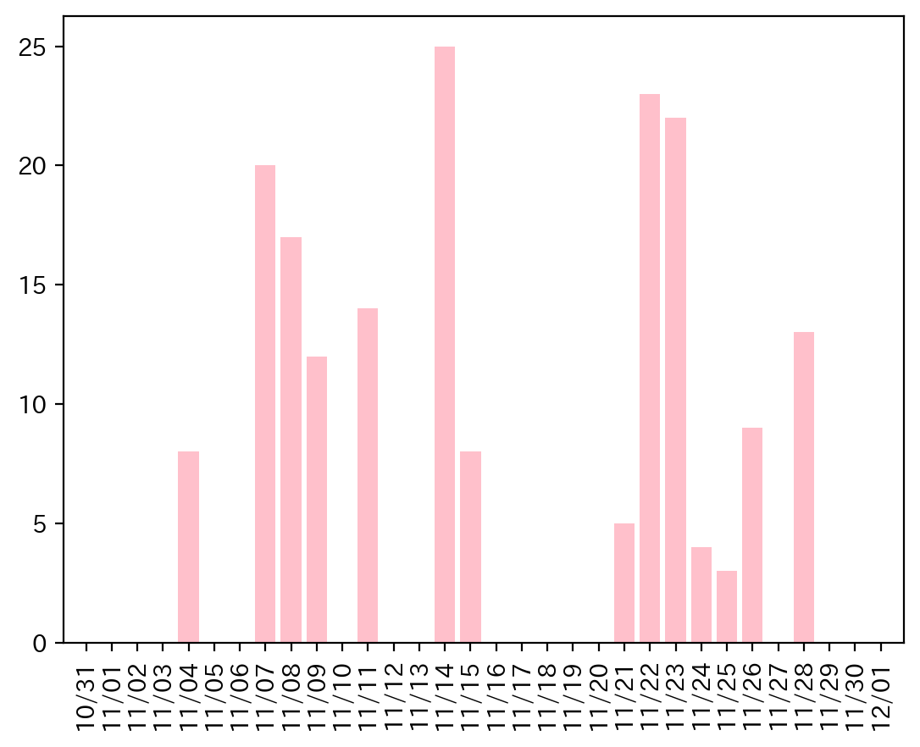
11/7/22 | 3 | L1003 ﾉｯﾁ前進不良 | 2022-11-24 | 4
11/7/22 | 3 | L1003 ﾉｯﾁ前進不良 | 2022-11-25 | 3
11/7/22 | 1 | L1001 ｸﾗﾝﾌﾟ不良 | 2022-11-26 | 9
11/7/22 | 3 | L1003 ﾉｯﾁ前進不良 | 2022-11-27 | 0
11/7/22 | 1 | L1001 ｸﾗﾝﾌﾟ不良 | 2022-11-28 | 13
11/8/22 | 4 | L1004 足先検査不良 | 2022-11-29 | 0
11/8/22 | 3 | L1003 ﾉｯﾁ前進不良 | 2022-11-30 | 0
11/8/22 | 3 | L1003 ﾉｯﾁ前進不良
11/8/22 | 4 | L1004 足先検査不良
11/8/22 | 4 | L1004 足先検査不良
11/8/22 | 5 | L1005 二面幅位置決め異常
11/8/22 | 3 | L1003 ﾉｯﾁ前進不良
11/8/22 | 3 | L1003 ﾉｯﾁ前進不良
11/8/22 | 1 | L1001 ｸﾗﾝﾌﾟ不良
11/8/22 | 3 | L1003 ﾉｯﾁ前進不良
11/8/22 | 2 | L1002 横穴未貫通異常
11/8/22 | 3 | L1003 ﾉｯﾁ前進不良
11/8/22 | 3 | L1003 ﾉｯﾁ前進不良
11/8/22 | 4 | L1004 足先検査不良
11/8/22 | 4 | L1004 足先検査不良
11/8/22 | 2 | L1002 横穴未貫通異常
11/8/22 | 5 | L1005 二面幅位置決め異常
11/9/22 | 4 | L1004 足先検査不良
11/9/22 | 2 | L1002 横穴未貫通異常
11/9/22 | 3 | L1003 ﾉｯﾁ前進不良
11/9/22 | 2 | L1002 横穴未貫通異常
11/9/22 | 3 | L1003 ﾉｯﾁ前進不良
11/9/22 | 3 | L1003 ﾉｯﾁ前進不良
11/9/22 | 3 | L1003 ﾉｯﾁ前進不良
11/9/22 | 4 | L1004 足先検査不良
11/9/22 | 5 | L1005 二面幅位置決め異常
11/9/22 | 3 | L1003 ﾉｯﾁ前進不良
11/9/22 | 5 | L1005 二面幅位置決め異常
11/9/22 | 5 | L1005 二面幅位置決め異常
11/11/22 | 4 | L1004 足先検査不良
11/11/22 | 5 | L1005 二面幅位置決め異常
11/11/22 | 3 | L1003 ﾉｯﾁ前進不良
11/11/22 | 1 | L1001 ｸﾗﾝﾌﾟ不良
11/11/22 | 1 | L1001 ｸﾗﾝﾌﾟ不良
11/11/22 | 1 | L1001 ｸﾗﾝﾌﾟ不良
11/11/22 | 3 | L1003 ﾉｯﾁ前進不良
11/11/22 | 5 | L1005 二面幅位置決め異常
11/11/22 | 5 | L1005 二面幅位置決め異常
11/11/22 | 5 | L1005 二面幅位置決め異常
11/11/22 | 5 | L1005 二面幅位置決め異常
11/11/22 | 2 | L1002 横穴未貫通異常
11/11/22 | 3 | L1003 ﾉｯﾁ前進不良
11/11/22 | 4 | L1004 足先検査不良
11/14/22 | 4 | L1004 足先検査不良
11/14/22 | 3 | L1003 ﾉｯﾁ前進不良
11/14/22 | 1 | L1001 ｸﾗﾝﾌﾟ不良
11/14/22 | 3 | L1003 ﾉｯﾁ前進不良
11/14/22 | 4 | L1004 足先検査不良
11/14/22 | 1 | L1001 ｸﾗﾝﾌﾟ不良
11/14/22 | 5 | L1005 二面幅位置決め異常
11/14/22 | 4 | L1004 足先検査不良
11/14/22 | 4 | L1004 足先検査不良
11/14/22 | 3 | L1003 ﾉｯﾁ前進不良
11/14/22 | 4 | L1004 足先検査不良
11/14/22 | 4 | L1004 足先検査不良
11/14/22 | 5 | L1005 二面幅位置決め異常
11/14/22 | 2 | L1002 横穴未貫通異常
11/14/22 | 2 | L1002 横穴未貫通異常
11/14/22 | 5 | L1005 二面幅位置決め異常
11/14/22 | 5 | L1005 二面幅位置決め異常
11/14/22 | 3 | L1003 ﾉｯﾁ前進不良
11/14/22 | 3 | L1003 ﾉｯﾁ前進不良
11/14/22 | 3 | L1003 ﾉｯﾁ前進不良
11/14/22 | 3 | L1003 ﾉｯﾁ前進不良
11/14/22 | 5 | L1005 二面幅位置決め異常
11/14/22 | 5 | L1005 二面幅位置決め異常
11/14/22 | 2 | L1002 横穴未貫通異常
11/14/22 | 3 | L1003 ﾉｯﾁ前進不良
11/15/22 | 1 | L1001 ｸﾗﾝﾌﾟ不良
11/15/22 | 2 | L1002 横穴未貫通異常
11/15/22 | 3 | L1003 ﾉｯﾁ前進不良
11/15/22 | 3 | L1003 ﾉｯﾁ前進不良
11/15/22 | 4 | L1004 足先検査不良
11/15/22 | 0 | L1000 安全ｸﾗｯﾁ異常
11/15/22 | 3 | L1003 ﾉｯﾁ前進不良
11/15/22 | 54 | L1306 ｶｳﾝﾄｾﾝｻｰ異常
11/21/22 | 4 | L1004 足先検査不良
11/21/22 | 4 | L1004 足先検査不良
11/21/22 | 5 | L1005 二面幅位置決め異常
11/21/22 | 1 | L1001 ｸﾗﾝﾌﾟ不良
11/21/22 | 3 | L1003 ﾉｯﾁ前進不良
11/22/22 | 3 | L1003 ﾉｯﾁ前進不良
11/22/22 | 3 | L1003 ﾉｯﾁ前進不良
11/22/22 | 2 | L1002 横穴未貫通異常
11/22/22 | 3 | L1003 ﾉｯﾁ前進不良
11/22/22 | 1 | L1001 ｸﾗﾝﾌﾟ不良
11/22/22 | 2 | L1002 横穴未貫通異常
11/22/22 | 3 | L1003 ﾉｯﾁ前進不良
11/22/22 | 3 | L1003 ﾉｯﾁ前進不良
11/22/22 | 5 | L1005 二面幅位置決め異常
11/22/22 | 4 | L1004 足先検査不良
11/22/22 | 1 | L1001 ｸﾗﾝﾌﾟ不良
11/22/22 | 4 | L1004 足先検査不良
11/22/22 | 3 | L1003 ﾉｯﾁ前進不良
11/22/22 | 2 | L1002 横穴未貫通異常
11/22/22 | 1 | L1001 ｸﾗﾝﾌﾟ不良
11/22/22 | 3 | L1003 ﾉｯﾁ前進不良
11/22/22 | 1 | L1001 ｸﾗﾝﾌﾟ不良
11/22/22 | 3 | L1003 ﾉｯﾁ前進不良
11/22/22 | 1 | L1001 ｸﾗﾝﾌﾟ不良
11/22/22 | 4 | L1004 足先検査不良
11/22/22 | 3 | L1003 ﾉｯﾁ前進不良
11/22/22 | 3 | L1003 ﾉｯﾁ前進不良
11/22/22 | 5 | L1005 二面幅位置決め異常
11/23/22 | 4 | L1004 足先検査不良
11/23/22 | 4 | L1004 足先検査不良
11/23/22 | 4 | L1004 足先検査不良
11/23/22 | 4 | L1004 足先検査不良
11/23/22 | 4 | L1004 足先検査不良
11/23/22 | 4 | L1004 足先検査不良
11/23/22 | 4 | L1004 足先検査不良
11/23/22 | 4 | L1004 足先検査不良
11/23/22 | 4 | L1004 足先検査不良
11/23/22 | 4 | L1004 足先検査不良
11/23/22 | 4 | L1004 足先検査不良
11/23/22 | 4 | L1004 足先検査不良
11/23/22 | 4 | L1004 足先検査不良
11/23/22 | 4 | L1004 足先検査不良
11/23/22 | 3 | L1003 ﾉｯﾁ前進不良
11/23/22 | 3 | L1003 ﾉｯﾁ前進不良
11/23/22 | 5 | L1005 二面幅位置決め異常
11/23/22 | 4 | L1004 足先検査不良
11/23/22 | 4 | L1004 足先検査不良
11/23/22 | 5 | L1005 二面幅位置決め異常
11/23/22 | 4 | L1004 足先検査不良
11/23/22 | 2 | L1002 横穴未貫通異常
11/24/22 | 5 | L1005 二面幅位置決め異常
11/24/22 | 54 | L1306 ｶｳﾝﾄｾﾝｻｰ異常
11/24/22 | 5 | L1005 二面幅位置決め異常
11/24/22 | 5 | L1005 二面幅位置決め異常
11/25/22 | 4 | L1004 足先検査不良
11/25/22 | 4 | L1004 足先検査不良
11/25/22 | 48 | L1300 残留ﾜｰｸ検知異常
11/26/22 | 5 | L1005 二面幅位置決め異常
11/26/22 | 3 | L1003 ﾉｯﾁ前進不良
11/26/22 | 1 | L1001 ｸﾗﾝﾌﾟ不良
11/26/22 | 3 | L1003 ﾉｯﾁ前進不良
11/26/22 | 1 | L1001 ｸﾗﾝﾌﾟ不良
11/26/22 | 1 | L1001 ｸﾗﾝﾌﾟ不良
11/26/22 | 1 | L1001 ｸﾗﾝﾌﾟ不良
11/26/22 | 5 | L1005 二面幅位置決め異常
11/26/22 | 5 | L1005 二面幅位置決め異常
11/28/22 | 5 | L1005 二面幅位置決め異常
11/28/22 | 5 | L1005 二面幅位置決め異常
11/28/22 | 4 | L1004 足先検査不良
11/28/22 | 3 | L1003 ﾉｯﾁ前進不良
11/28/22 | 5 | L1005 二面幅位置決め異常
11/28/22 | 4 | L1004 足先検査不良
11/28/22 | 5 | L1005 二面幅位置決め異常
11/28/22 | 5 | L1005 二面幅位置決め異常
11/28/22 | 5 | L1005 二面幅位置決め異常
11/28/22 | 4 | L1004 足先検査不良
11/28/22 | 5 | L1005 二面幅位置決め異常
11/28/22 | 4 | L1004 足先検査不良
11/28/22 | 5 | L1005 二面幅位置決め異常

038
38号機 異常発生データ(2022年11月)

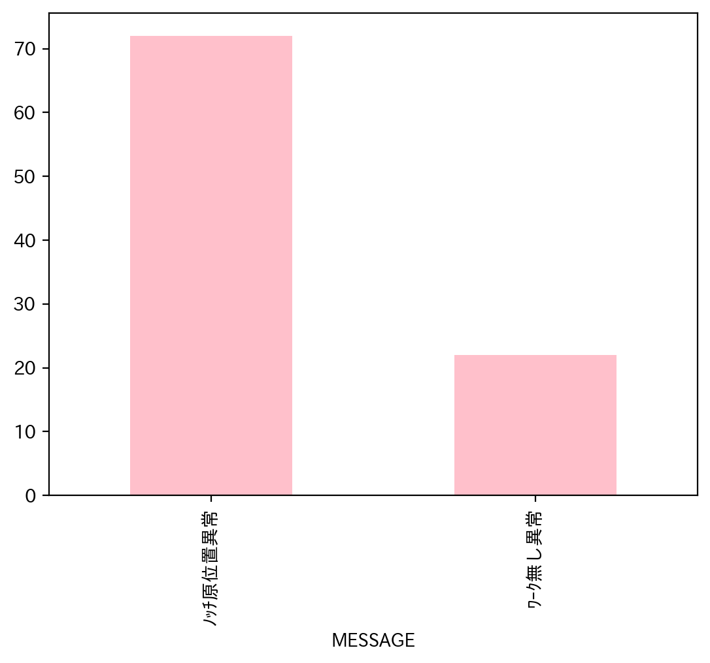
1.全異常データ |  |  | 2.日別発生回数 |  | 3.異常毎の発生回数
日付時間 | AlmNo | アラーム名称 | 日付 | 回数 | アラーム名称 | 合計
11/1/22 | 3 | ﾉｯﾁ原位置異常 | 2022-11-01 | 2 | ﾉｯﾁ原位置異常 | 72
11/1/22 | 3 | ﾉｯﾁ原位置異常 | 2022-11-02 | 1 | ﾜｰｸ無し異常 | 22
11/2/22 | 12 | ﾜｰｸ無し異常 | 2022-11-03 | 1
11/3/22 | 12 | ﾜｰｸ無し異常 | 2022-11-04 | 0
11/7/22 | 3 | ﾉｯﾁ原位置異常 | 2022-11-05 | 0
11/7/22 | 12 | ﾜｰｸ無し異常 | 2022-11-06 | 0
11/8/22 | 12 | ﾜｰｸ無し異常 | 2022-11-07 | 2
11/8/22 | 12 | ﾜｰｸ無し異常 | 2022-11-08 | 3
11/8/22 | 12 | ﾜｰｸ無し異常 | 2022-11-09 | 7
11/9/22 | 12 | ﾜｰｸ無し異常 | 2022-11-10 | 0
11/9/22 | 3 | ﾉｯﾁ原位置異常 | 2022-11-11 | 1
11/9/22 | 3 | ﾉｯﾁ原位置異常 | 2022-11-12 | 0
11/9/22 | 3 | ﾉｯﾁ原位置異常 | 2022-11-13 | 0
11/9/22 | 3 | ﾉｯﾁ原位置異常 | 2022-11-14 | 0
11/9/22 | 3 | ﾉｯﾁ原位置異常 | 2022-11-15 | 8
11/9/22 | 12 | ﾜｰｸ無し異常 | 2022-11-16 | 39
11/11/22 | 12 | ﾜｰｸ無し異常 | 2022-11-17 | 2
11/15/22 | 12 | ﾜｰｸ無し異常 | 2022-11-18 | 1
11/15/22 | 3 | ﾉｯﾁ原位置異常 | 2022-11-19 | 0
11/15/22 | 3 | ﾉｯﾁ原位置異常 | 2022-11-20 | 0
11/15/22 | 3 | ﾉｯﾁ原位置異常 | 2022-11-21 | 4
11/15/22 | 3 | ﾉｯﾁ原位置異常 | 2022-11-22 | 1
11/15/22 | 3 | ﾉｯﾁ原位置異常 | 2022-11-23 | 9
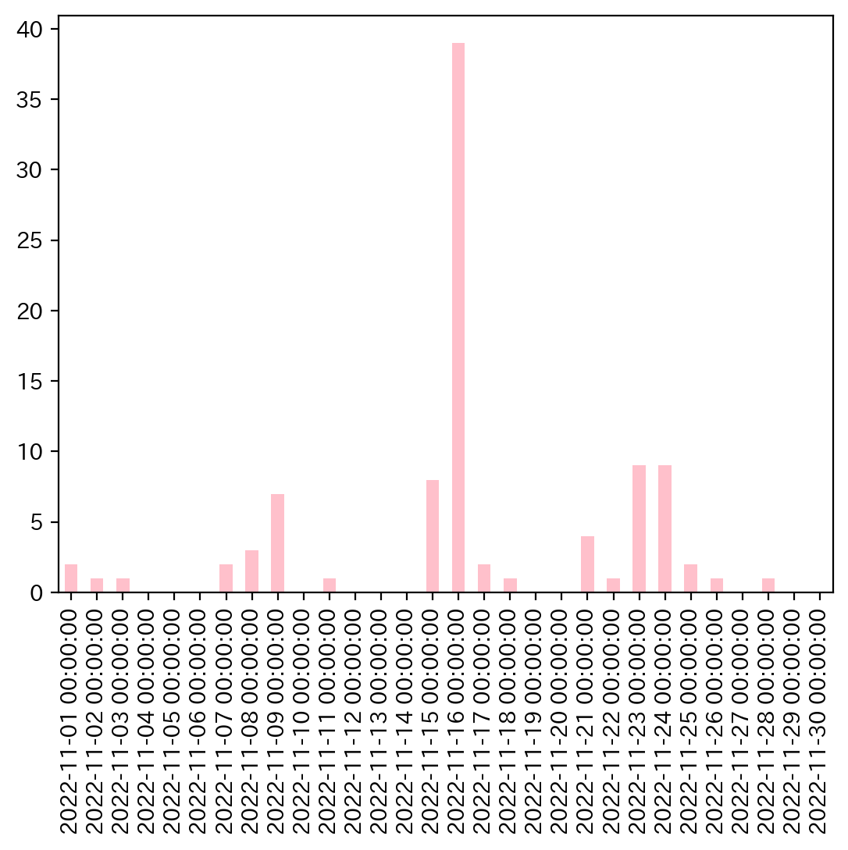
11/15/22 | 3 | ﾉｯﾁ原位置異常 | 2022-11-24 | 9
11/15/22 | 12 | ﾜｰｸ無し異常 | 2022-11-25 | 2
11/16/22 | 3 | ﾉｯﾁ原位置異常 | 2022-11-26 | 1
11/16/22 | 3 | ﾉｯﾁ原位置異常 | 2022-11-27 | 0
11/16/22 | 3 | ﾉｯﾁ原位置異常 | 2022-11-28 | 1
11/16/22 | 3 | ﾉｯﾁ原位置異常 | 2022-11-29 | 0
11/16/22 | 3 | ﾉｯﾁ原位置異常 | 2022-11-30 | 0
11/16/22 | 3 | ﾉｯﾁ原位置異常
11/16/22 | 3 | ﾉｯﾁ原位置異常
11/16/22 | 3 | ﾉｯﾁ原位置異常
11/16/22 | 3 | ﾉｯﾁ原位置異常
11/16/22 | 3 | ﾉｯﾁ原位置異常
11/16/22 | 3 | ﾉｯﾁ原位置異常
11/16/22 | 3 | ﾉｯﾁ原位置異常
11/16/22 | 3 | ﾉｯﾁ原位置異常
11/16/22 | 3 | ﾉｯﾁ原位置異常
11/16/22 | 3 | ﾉｯﾁ原位置異常
11/16/22 | 3 | ﾉｯﾁ原位置異常
11/16/22 | 3 | ﾉｯﾁ原位置異常
11/16/22 | 3 | ﾉｯﾁ原位置異常
11/16/22 | 3 | ﾉｯﾁ原位置異常
11/16/22 | 3 | ﾉｯﾁ原位置異常
11/16/22 | 3 | ﾉｯﾁ原位置異常
11/16/22 | 3 | ﾉｯﾁ原位置異常
11/16/22 | 3 | ﾉｯﾁ原位置異常
11/16/22 | 3 | ﾉｯﾁ原位置異常
11/16/22 | 3 | ﾉｯﾁ原位置異常
11/16/22 | 3 | ﾉｯﾁ原位置異常
11/16/22 | 3 | ﾉｯﾁ原位置異常
11/16/22 | 3 | ﾉｯﾁ原位置異常
11/16/22 | 3 | ﾉｯﾁ原位置異常
11/16/22 | 3 | ﾉｯﾁ原位置異常
11/16/22 | 3 | ﾉｯﾁ原位置異常
11/16/22 | 3 | ﾉｯﾁ原位置異常
11/16/22 | 3 | ﾉｯﾁ原位置異常
11/16/22 | 3 | ﾉｯﾁ原位置異常
11/16/22 | 3 | ﾉｯﾁ原位置異常
11/16/22 | 3 | ﾉｯﾁ原位置異常
11/16/22 | 3 | ﾉｯﾁ原位置異常
11/16/22 | 12 | ﾜｰｸ無し異常
11/16/22 | 12 | ﾜｰｸ無し異常
11/17/22 | 3 | ﾉｯﾁ原位置異常
11/17/22 | 3 | ﾉｯﾁ原位置異常
11/18/22 | 3 | ﾉｯﾁ原位置異常
11/21/22 | 12 | ﾜｰｸ無し異常
11/21/22 | 3 | ﾉｯﾁ原位置異常
11/21/22 | 3 | ﾉｯﾁ原位置異常
11/21/22 | 12 | ﾜｰｸ無し異常
11/22/22 | 12 | ﾜｰｸ無し異常
11/23/22 | 3 | ﾉｯﾁ原位置異常
11/23/22 | 3 | ﾉｯﾁ原位置異常
11/23/22 | 3 | ﾉｯﾁ原位置異常
11/23/22 | 3 | ﾉｯﾁ原位置異常
11/23/22 | 3 | ﾉｯﾁ原位置異常
11/23/22 | 3 | ﾉｯﾁ原位置異常
11/23/22 | 3 | ﾉｯﾁ原位置異常
11/23/22 | 3 | ﾉｯﾁ原位置異常
11/23/22 | 3 | ﾉｯﾁ原位置異常
11/24/22 | 3 | ﾉｯﾁ原位置異常
11/24/22 | 3 | ﾉｯﾁ原位置異常
11/24/22 | 3 | ﾉｯﾁ原位置異常
11/24/22 | 3 | ﾉｯﾁ原位置異常
11/24/22 | 3 | ﾉｯﾁ原位置異常
11/24/22 | 12 | ﾜｰｸ無し異常
11/24/22 | 12 | ﾜｰｸ無し異常
11/24/22 | 3 | ﾉｯﾁ原位置異常
11/24/22 | 3 | ﾉｯﾁ原位置異常
11/25/22 | 12 | ﾜｰｸ無し異常
11/25/22 | 12 | ﾜｰｸ無し異常
11/26/22 | 12 | ﾜｰｸ無し異常
11/28/22 | 12 | ﾜｰｸ無し異常

040
40号機 異常発生データ(2022年11月)

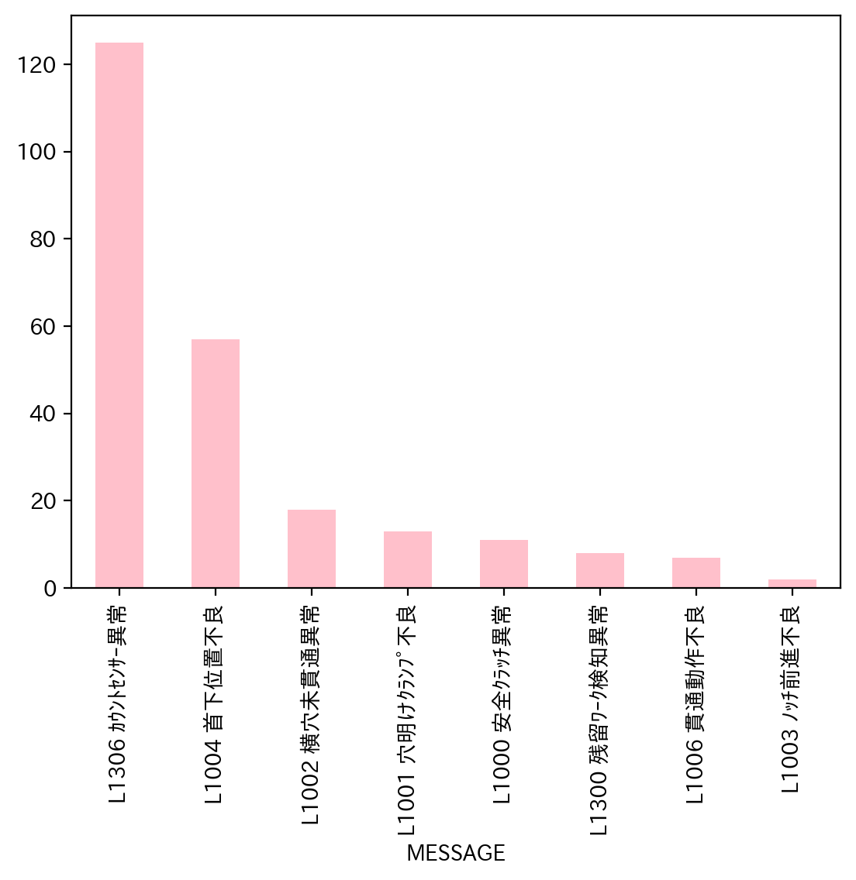
1.全異常データ |  |  | 2.日別発生回数 |  | 3.異常毎の発生回数
日付時間 | AlmNo | アラーム名称 | 日付 | 回数 | アラーム名称 | 合計
11/1/22 | 2 | L1002 横穴未貫通異常 | 2022-11-01 | 7 | L1306 ｶｳﾝﾄｾﾝｻｰ異常 | 125
11/1/22 | 2 | L1002 横穴未貫通異常 | 2022-11-02 | 7 | L1004 首下位置不良 | 57
11/1/22 | 54 | L1306 ｶｳﾝﾄｾﾝｻｰ異常 | 2022-11-03 | 10 | L1002 横穴未貫通異常 | 18
11/1/22 | 54 | L1306 ｶｳﾝﾄｾﾝｻｰ異常 | 2022-11-04 | 5 | L1001 穴明けｸﾗﾝﾌﾟ不良 | 13
11/1/22 | 2 | L1002 横穴未貫通異常 | 2022-11-05 | 0 | L1000 安全ｸﾗｯﾁ異常 | 11
11/1/22 | 6 | L1006 貫通動作不良 | 2022-11-06 | 0 | L1300 残留ﾜｰｸ検知異常 | 8
11/1/22 | 54 | L1306 ｶｳﾝﾄｾﾝｻｰ異常 | 2022-11-07 | 9 | L1006 貫通動作不良 | 7
11/2/22 | 54 | L1306 ｶｳﾝﾄｾﾝｻｰ異常 | 2022-11-08 | 4 | L1003 ﾉｯﾁ前進不良 | 2
11/2/22 | 54 | L1306 ｶｳﾝﾄｾﾝｻｰ異常 | 2022-11-09 | 6
11/2/22 | 54 | L1306 ｶｳﾝﾄｾﾝｻｰ異常 | 2022-11-10 | 10
11/2/22 | 54 | L1306 ｶｳﾝﾄｾﾝｻｰ異常 | 2022-11-11 | 10
11/2/22 | 54 | L1306 ｶｳﾝﾄｾﾝｻｰ異常 | 2022-11-12 | 4
11/2/22 | 54 | L1306 ｶｳﾝﾄｾﾝｻｰ異常 | 2022-11-13 | 0
11/2/22 | 54 | L1306 ｶｳﾝﾄｾﾝｻｰ異常 | 2022-11-14 | 10
11/3/22 | 4 | L1004 首下位置不良 | 2022-11-15 | 10
11/3/22 | 4 | L1004 首下位置不良 | 2022-11-16 | 15
11/3/22 | 54 | L1306 ｶｳﾝﾄｾﾝｻｰ異常 | 2022-11-17 | 8
11/3/22 | 54 | L1306 ｶｳﾝﾄｾﾝｻｰ異常 | 2022-11-18 | 20
11/3/22 | 54 | L1306 ｶｳﾝﾄｾﾝｻｰ異常 | 2022-11-19 | 0
11/3/22 | 54 | L1306 ｶｳﾝﾄｾﾝｻｰ異常 | 2022-11-20 | 0
11/3/22 | 2 | L1002 横穴未貫通異常 | 2022-11-21 | 8
11/3/22 | 2 | L1002 横穴未貫通異常 | 2022-11-22 | 7
11/3/22 | 4 | L1004 首下位置不良 | 2022-11-23 | 14
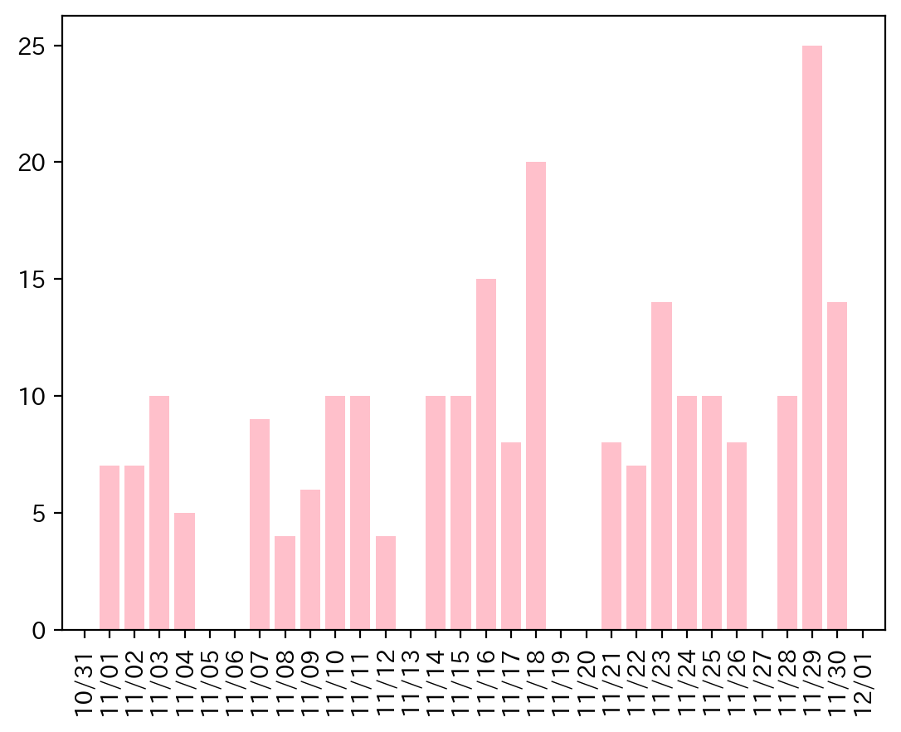
11/3/22 | 2 | L1002 横穴未貫通異常 | 2022-11-24 | 10
11/4/22 | 54 | L1306 ｶｳﾝﾄｾﾝｻｰ異常 | 2022-11-25 | 10
11/4/22 | 54 | L1306 ｶｳﾝﾄｾﾝｻｰ異常 | 2022-11-26 | 8
11/4/22 | 54 | L1306 ｶｳﾝﾄｾﾝｻｰ異常 | 2022-11-27 | 0
11/4/22 | 54 | L1306 ｶｳﾝﾄｾﾝｻｰ異常 | 2022-11-28 | 10
11/4/22 | 54 | L1306 ｶｳﾝﾄｾﾝｻｰ異常 | 2022-11-29 | 25
11/7/22 | 54 | L1306 ｶｳﾝﾄｾﾝｻｰ異常 | 2022-11-30 | 14
11/7/22 | 54 | L1306 ｶｳﾝﾄｾﾝｻｰ異常
11/7/22 | 54 | L1306 ｶｳﾝﾄｾﾝｻｰ異常
11/7/22 | 54 | L1306 ｶｳﾝﾄｾﾝｻｰ異常
11/7/22 | 54 | L1306 ｶｳﾝﾄｾﾝｻｰ異常
11/7/22 | 4 | L1004 首下位置不良
11/7/22 | 54 | L1306 ｶｳﾝﾄｾﾝｻｰ異常
11/7/22 | 54 | L1306 ｶｳﾝﾄｾﾝｻｰ異常
11/7/22 | 54 | L1306 ｶｳﾝﾄｾﾝｻｰ異常
11/8/22 | 54 | L1306 ｶｳﾝﾄｾﾝｻｰ異常
11/8/22 | 54 | L1306 ｶｳﾝﾄｾﾝｻｰ異常
11/8/22 | 54 | L1306 ｶｳﾝﾄｾﾝｻｰ異常
11/8/22 | 54 | L1306 ｶｳﾝﾄｾﾝｻｰ異常
11/9/22 | 54 | L1306 ｶｳﾝﾄｾﾝｻｰ異常
11/9/22 | 54 | L1306 ｶｳﾝﾄｾﾝｻｰ異常
11/9/22 | 54 | L1306 ｶｳﾝﾄｾﾝｻｰ異常
11/9/22 | 54 | L1306 ｶｳﾝﾄｾﾝｻｰ異常
11/9/22 | 54 | L1306 ｶｳﾝﾄｾﾝｻｰ異常
11/9/22 | 54 | L1306 ｶｳﾝﾄｾﾝｻｰ異常
11/10/22 | 4 | L1004 首下位置不良
11/10/22 | 4 | L1004 首下位置不良
11/10/22 | 54 | L1306 ｶｳﾝﾄｾﾝｻｰ異常
11/10/22 | 54 | L1306 ｶｳﾝﾄｾﾝｻｰ異常
11/10/22 | 54 | L1306 ｶｳﾝﾄｾﾝｻｰ異常
11/10/22 | 3 | L1003 ﾉｯﾁ前進不良
11/10/22 | 4 | L1004 首下位置不良
11/10/22 | 6 | L1006 貫通動作不良
11/10/22 | 4 | L1004 首下位置不良
11/10/22 | 2 | L1002 横穴未貫通異常
11/11/22 | 4 | L1004 首下位置不良
11/11/22 | 54 | L1306 ｶｳﾝﾄｾﾝｻｰ異常
11/11/22 | 0 | L1000 安全ｸﾗｯﾁ異常
11/11/22 | 0 | L1000 安全ｸﾗｯﾁ異常
11/11/22 | 0 | L1000 安全ｸﾗｯﾁ異常
11/11/22 | 0 | L1000 安全ｸﾗｯﾁ異常
11/11/22 | 54 | L1306 ｶｳﾝﾄｾﾝｻｰ異常
11/11/22 | 54 | L1306 ｶｳﾝﾄｾﾝｻｰ異常
11/11/22 | 54 | L1306 ｶｳﾝﾄｾﾝｻｰ異常
11/11/22 | 54 | L1306 ｶｳﾝﾄｾﾝｻｰ異常
11/12/22 | 48 | L1300 残留ﾜｰｸ検知異常
11/12/22 | 4 | L1004 首下位置不良
11/12/22 | 54 | L1306 ｶｳﾝﾄｾﾝｻｰ異常
11/12/22 | 6 | L1006 貫通動作不良
11/14/22 | 54 | L1306 ｶｳﾝﾄｾﾝｻｰ異常
11/14/22 | 54 | L1306 ｶｳﾝﾄｾﾝｻｰ異常
11/14/22 | 54 | L1306 ｶｳﾝﾄｾﾝｻｰ異常
11/14/22 | 48 | L1300 残留ﾜｰｸ検知異常
11/14/22 | 54 | L1306 ｶｳﾝﾄｾﾝｻｰ異常
11/14/22 | 4 | L1004 首下位置不良
11/14/22 | 54 | L1306 ｶｳﾝﾄｾﾝｻｰ異常
11/14/22 | 6 | L1006 貫通動作不良
11/14/22 | 1 | L1001 穴明けｸﾗﾝﾌﾟ不良
11/14/22 | 4 | L1004 首下位置不良
11/15/22 | 54 | L1306 ｶｳﾝﾄｾﾝｻｰ異常
11/15/22 | 54 | L1306 ｶｳﾝﾄｾﾝｻｰ異常
11/15/22 | 54 | L1306 ｶｳﾝﾄｾﾝｻｰ異常
11/15/22 | 2 | L1002 横穴未貫通異常
11/15/22 | 54 | L1306 ｶｳﾝﾄｾﾝｻｰ異常
11/15/22 | 54 | L1306 ｶｳﾝﾄｾﾝｻｰ異常
11/15/22 | 54 | L1306 ｶｳﾝﾄｾﾝｻｰ異常
11/15/22 | 2 | L1002 横穴未貫通異常
11/15/22 | 4 | L1004 首下位置不良
11/15/22 | 4 | L1004 首下位置不良
11/16/22 | 48 | L1300 残留ﾜｰｸ検知異常
11/16/22 | 54 | L1306 ｶｳﾝﾄｾﾝｻｰ異常
11/16/22 | 48 | L1300 残留ﾜｰｸ検知異常
11/16/22 | 54 | L1306 ｶｳﾝﾄｾﾝｻｰ異常
11/16/22 | 4 | L1004 首下位置不良
11/16/22 | 54 | L1306 ｶｳﾝﾄｾﾝｻｰ異常
11/16/22 | 54 | L1306 ｶｳﾝﾄｾﾝｻｰ異常
11/16/22 | 54 | L1306 ｶｳﾝﾄｾﾝｻｰ異常
11/16/22 | 54 | L1306 ｶｳﾝﾄｾﾝｻｰ異常
11/16/22 | 6 | L1006 貫通動作不良
11/16/22 | 54 | L1306 ｶｳﾝﾄｾﾝｻｰ異常
11/16/22 | 54 | L1306 ｶｳﾝﾄｾﾝｻｰ異常
11/16/22 | 54 | L1306 ｶｳﾝﾄｾﾝｻｰ異常
11/16/22 | 2 | L1002 横穴未貫通異常
11/16/22 | 6 | L1006 貫通動作不良
11/17/22 | 4 | L1004 首下位置不良
11/17/22 | 2 | L1002 横穴未貫通異常
11/17/22 | 54 | L1306 ｶｳﾝﾄｾﾝｻｰ異常
11/17/22 | 0 | L1000 安全ｸﾗｯﾁ異常
11/17/22 | 0 | L1000 安全ｸﾗｯﾁ異常
11/17/22 | 54 | L1306 ｶｳﾝﾄｾﾝｻｰ異常
11/17/22 | 54 | L1306 ｶｳﾝﾄｾﾝｻｰ異常
11/17/22 | 0 | L1000 安全ｸﾗｯﾁ異常
11/18/22 | 54 | L1306 ｶｳﾝﾄｾﾝｻｰ異常
11/18/22 | 4 | L1004 首下位置不良
11/18/22 | 0 | L1000 安全ｸﾗｯﾁ異常
11/18/22 | 54 | L1306 ｶｳﾝﾄｾﾝｻｰ異常
11/18/22 | 6 | L1006 貫通動作不良
11/18/22 | 48 | L1300 残留ﾜｰｸ検知異常
11/18/22 | 54 | L1306 ｶｳﾝﾄｾﾝｻｰ異常
11/18/22 | 1 | L1001 穴明けｸﾗﾝﾌﾟ不良
11/18/22 | 1 | L1001 穴明けｸﾗﾝﾌﾟ不良
11/18/22 | 1 | L1001 穴明けｸﾗﾝﾌﾟ不良
11/18/22 | 1 | L1001 穴明けｸﾗﾝﾌﾟ不良
11/18/22 | 54 | L1306 ｶｳﾝﾄｾﾝｻｰ異常
11/18/22 | 4 | L1004 首下位置不良
11/18/22 | 4 | L1004 首下位置不良
11/18/22 | 4 | L1004 首下位置不良
11/18/22 | 4 | L1004 首下位置不良
11/18/22 | 4 | L1004 首下位置不良
11/18/22 | 54 | L1306 ｶｳﾝﾄｾﾝｻｰ異常
11/18/22 | 54 | L1306 ｶｳﾝﾄｾﾝｻｰ異常
11/18/22 | 54 | L1306 ｶｳﾝﾄｾﾝｻｰ異常
11/21/22 | 54 | L1306 ｶｳﾝﾄｾﾝｻｰ異常
11/21/22 | 4 | L1004 首下位置不良
11/21/22 | 54 | L1306 ｶｳﾝﾄｾﾝｻｰ異常
11/21/22 | 4 | L1004 首下位置不良
11/21/22 | 4 | L1004 首下位置不良
11/21/22 | 54 | L1306 ｶｳﾝﾄｾﾝｻｰ異常
11/21/22 | 54 | L1306 ｶｳﾝﾄｾﾝｻｰ異常
11/21/22 | 54 | L1306 ｶｳﾝﾄｾﾝｻｰ異常
11/22/22 | 54 | L1306 ｶｳﾝﾄｾﾝｻｰ異常
11/22/22 | 54 | L1306 ｶｳﾝﾄｾﾝｻｰ異常
11/22/22 | 54 | L1306 ｶｳﾝﾄｾﾝｻｰ異常
11/22/22 | 54 | L1306 ｶｳﾝﾄｾﾝｻｰ異常
11/22/22 | 0 | L1000 安全ｸﾗｯﾁ異常
11/22/22 | 54 | L1306 ｶｳﾝﾄｾﾝｻｰ異常
11/22/22 | 54 | L1306 ｶｳﾝﾄｾﾝｻｰ異常
11/23/22 | 54 | L1306 ｶｳﾝﾄｾﾝｻｰ異常
11/23/22 | 1 | L1001 穴明けｸﾗﾝﾌﾟ不良
11/23/22 | 1 | L1001 穴明けｸﾗﾝﾌﾟ不良
11/23/22 | 54 | L1306 ｶｳﾝﾄｾﾝｻｰ異常
11/23/22 | 4 | L1004 首下位置不良
11/23/22 | 4 | L1004 首下位置不良
11/23/22 | 54 | L1306 ｶｳﾝﾄｾﾝｻｰ異常
11/23/22 | 54 | L1306 ｶｳﾝﾄｾﾝｻｰ異常
11/23/22 | 54 | L1306 ｶｳﾝﾄｾﾝｻｰ異常
11/23/22 | 54 | L1306 ｶｳﾝﾄｾﾝｻｰ異常
11/23/22 | 4 | L1004 首下位置不良
11/23/22 | 54 | L1306 ｶｳﾝﾄｾﾝｻｰ異常
11/23/22 | 54 | L1306 ｶｳﾝﾄｾﾝｻｰ異常
11/23/22 | 54 | L1306 ｶｳﾝﾄｾﾝｻｰ異常
11/24/22 | 2 | L1002 横穴未貫通異常
11/24/22 | 54 | L1306 ｶｳﾝﾄｾﾝｻｰ異常
11/24/22 | 54 | L1306 ｶｳﾝﾄｾﾝｻｰ異常
11/24/22 | 54 | L1306 ｶｳﾝﾄｾﾝｻｰ異常
11/24/22 | 54 | L1306 ｶｳﾝﾄｾﾝｻｰ異常
11/24/22 | 54 | L1306 ｶｳﾝﾄｾﾝｻｰ異常
11/24/22 | 54 | L1306 ｶｳﾝﾄｾﾝｻｰ異常
11/24/22 | 54 | L1306 ｶｳﾝﾄｾﾝｻｰ異常
11/24/22 | 4 | L1004 首下位置不良
11/24/22 | 2 | L1002 横穴未貫通異常
11/25/22 | 4 | L1004 首下位置不良
11/25/22 | 54 | L1306 ｶｳﾝﾄｾﾝｻｰ異常
11/25/22 | 4 | L1004 首下位置不良
11/25/22 | 4 | L1004 首下位置不良
11/25/22 | 4 | L1004 首下位置不良
11/25/22 | 4 | L1004 首下位置不良
11/25/22 | 4 | L1004 首下位置不良
11/25/22 | 4 | L1004 首下位置不良
11/25/22 | 4 | L1004 首下位置不良
11/25/22 | 4 | L1004 首下位置不良
11/26/22 | 4 | L1004 首下位置不良
11/26/22 | 4 | L1004 首下位置不良
11/26/22 | 4 | L1004 首下位置不良
11/26/22 | 4 | L1004 首下位置不良
11/26/22 | 54 | L1306 ｶｳﾝﾄｾﾝｻｰ異常
11/26/22 | 0 | L1000 安全ｸﾗｯﾁ異常
11/26/22 | 54 | L1306 ｶｳﾝﾄｾﾝｻｰ異常
11/26/22 | 54 | L1306 ｶｳﾝﾄｾﾝｻｰ異常
11/28/22 | 4 | L1004 首下位置不良
11/28/22 | 2 | L1002 横穴未貫通異常
11/28/22 | 2 | L1002 横穴未貫通異常
11/28/22 | 54 | L1306 ｶｳﾝﾄｾﾝｻｰ異常
11/28/22 | 4 | L1004 首下位置不良
11/28/22 | 54 | L1306 ｶｳﾝﾄｾﾝｻｰ異常
11/28/22 | 54 | L1306 ｶｳﾝﾄｾﾝｻｰ異常
11/28/22 | 54 | L1306 ｶｳﾝﾄｾﾝｻｰ異常
11/28/22 | 54 | L1306 ｶｳﾝﾄｾﾝｻｰ異常
11/28/22 | 4 | L1004 首下位置不良
11/29/22 | 2 | L1002 横穴未貫通異常
11/29/22 | 2 | L1002 横穴未貫通異常
11/29/22 | 2 | L1002 横穴未貫通異常
11/29/22 | 54 | L1306 ｶｳﾝﾄｾﾝｻｰ異常
11/29/22 | 54 | L1306 ｶｳﾝﾄｾﾝｻｰ異常
11/29/22 | 4 | L1004 首下位置不良
11/29/22 | 54 | L1306 ｶｳﾝﾄｾﾝｻｰ異常
11/29/22 | 0 | L1000 安全ｸﾗｯﾁ異常
11/29/22 | 4 | L1004 首下位置不良
11/29/22 | 4 | L1004 首下位置不良
11/29/22 | 1 | L1001 穴明けｸﾗﾝﾌﾟ不良
11/29/22 | 1 | L1001 穴明けｸﾗﾝﾌﾟ不良
11/29/22 | 1 | L1001 穴明けｸﾗﾝﾌﾟ不良
11/29/22 | 1 | L1001 穴明けｸﾗﾝﾌﾟ不良
11/29/22 | 1 | L1001 穴明けｸﾗﾝﾌﾟ不良
11/29/22 | 1 | L1001 穴明けｸﾗﾝﾌﾟ不良
11/29/22 | 4 | L1004 首下位置不良
11/29/22 | 4 | L1004 首下位置不良
11/29/22 | 3 | L1003 ﾉｯﾁ前進不良
11/29/22 | 4 | L1004 首下位置不良
11/29/22 | 48 | L1300 残留ﾜｰｸ検知異常
11/29/22 | 48 | L1300 残留ﾜｰｸ検知異常
11/29/22 | 48 | L1300 残留ﾜｰｸ検知異常
11/29/22 | 54 | L1306 ｶｳﾝﾄｾﾝｻｰ異常
11/29/22 | 54 | L1306 ｶｳﾝﾄｾﾝｻｰ異常
11/30/22 | 4 | L1004 首下位置不良
11/30/22 | 4 | L1004 首下位置不良
11/30/22 | 4 | L1004 首下位置不良
11/30/22 | 4 | L1004 首下位置不良
11/30/22 | 4 | L1004 首下位置不良
11/30/22 | 4 | L1004 首下位置不良
11/30/22 | 54 | L1306 ｶｳﾝﾄｾﾝｻｰ異常
11/30/22 | 54 | L1306 ｶｳﾝﾄｾﾝｻｰ異常
11/30/22 | 54 | L1306 ｶｳﾝﾄｾﾝｻｰ異常
11/30/22 | 54 | L1306 ｶｳﾝﾄｾﾝｻｰ異常
11/30/22 | 54 | L1306 ｶｳﾝﾄｾﾝｻｰ異常
11/30/22 | 54 | L1306 ｶｳﾝﾄｾﾝｻｰ異常
11/30/22 | 54 | L1306 ｶｳﾝﾄｾﾝｻｰ異常
11/30/22 | 54 | L1306 ｶｳﾝﾄｾﾝｻｰ異常

